Monai优点
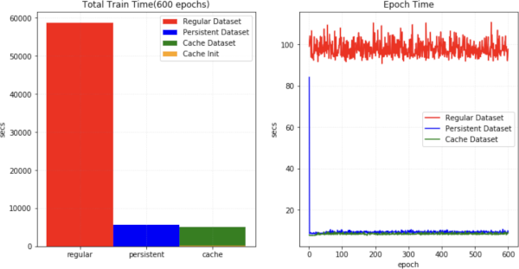
使用SmartCacheDataset或CacheDataset可以加快训练速度，因为数据量大，训练会很花时间，使用Monai可以节省大量训练时间
下图展示了与常规 PyTorch 程序相比，训练速度的提升。https://docs.monai.org.cn/en/stable/modules.html | https://blog.csdn.net/u014264373/article/details/113701037

